行程
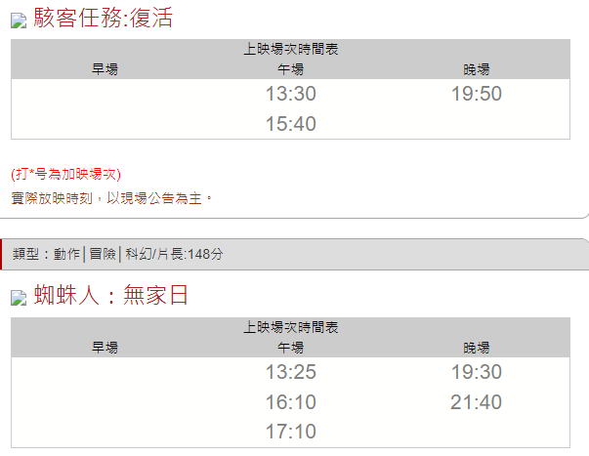
日期 | 時間 | where | 交通時間 | do | 花費 | 備註
12/30(四) | 雨備
 | 0857~ | 台北轉運站-礁溪轉運站(噶瑪蘭客運) |  | 通車 | 112
 |  | 礁溪轉運站放行李
 |  | 礁溪溫泉公園
 | 1130-1300 | 樂山溫泉拉麵 |  | 午餐 |  | 宜蘭縣礁溪鄉礁溪路五段108巷1號 11:30-14:00、17:00-21:00
 | 1400-1600 | 礁溪川湯春天雙人情境湯屋 120 分鐘 |  |  |  | KKDAY 1188元
 |  | 中冠礁溪大飯店 |  |  |  | 平日成人300
 | 1600-1730 | 宜蘭礁溪九號溫泉旅店 |  | 玩樂 |  | 釣蝦、溫泉魚營業時間週四至週二下午4點~晚上10點 釣蝦一小時300元，300元保證送半斤蝦，若體驗時間釣超過半斤，每斤蝦以300元計算
 |  | 柯氏蔥油餅 |  |  |  | 周一-周五09:00–18:15，周末09:00–18:00
 |  | 吳記花生捲冰淇淋 |  |  |  | 10:30–18:00
 |  | 正常鮮肉小湯包 |  |  |  | 07:00–13:00, 16:00–19:00(周二公休)
 |  | 20201礁溪溫泉燈花季 |  |  |  | 燈花季活動期期：110/11/05~111/3/1，燈花季每日燈點：18:00~23:00
 | 1900-2030 | 買醉串燒 | 中山店3分 德陽店10分 |  |  | 1800開始營業
 |  | 礁溪火車站-羅東火車站 | 20 |  | 25
 |  | 羅東火車站-日新旅店 |  | check in
 | 2000~ | 羅東夜市
 |  | 日新影城 |  | 看電影 | free | 駭客任務 19:50 蜘蛛人 19:30、21:40

12/31(五) |  | 達伯聯合租車
 | 0830-0900 | 嗄嗄叫歐式早餐店 |  |  |  | 營業時間：06:00–16:00，外帶食用
 |  | 北成自行車車道
 |  | 羅東運動公園落羽松
 |  | 天牛私廚牛排·羅東 |  |  |  | 11:00–14:30
 | 1400-1800 | 中興文創園區
 |  | 二結穀倉稻農文化館 |  |  |  | 09:00–17:00
 |  | 羅東夜市 |  |  |  | 羅東紅豆湯圓、玉圓堂黑糖粉圓鮮奶專賣店
 |  | 皇家貴族派羅東 |  |  |  | 雞排
 |  | 財記臭豆腐羅東臭豆腐 |  |  |  | 起司臭豆腐堡每日限量50個 地址： 265宜蘭縣羅東鎮公正路110號 營業時間： 週三至週一，14:00-22:00，週二公休。
 |  | 食至名龜 |  |  |  | 宜蘭縣羅東鎮民權路9號
 |  | 日新影城 |  | 看電影 | free | 駭客任務 19:50 蜘蛛人 19:30、21:40

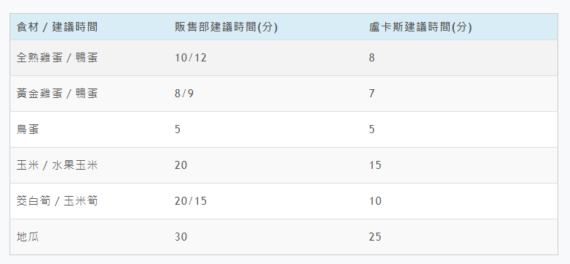
1/1(六)
 |  | 長埤湖風景區
 |  | 天送埤車站
 |  | 星寶蔥體驗農場 |  |  |  | 星寶．鄉間小路體驗農場 | 迷你驢 & 梅花鹿近距離互動 KKDAY 350
 |  | 洛克馬公園
 |  | 田心橋落羽松
 | 建議11:00前前往 | 清水地熱公園 |  |  | 機車20元 | 營業時間：09:00~17:00，休閒溫泉魚：全票80元、半票60 消費滿60元免費借用竹簍一個，消費滿120元免費借用兩個，以此類推 最推薦的是玉米及地瓜 鹽巴、胡椒鹽、野餐墊 (座位不夠時，可在草地上鋪野餐墊用餐)

 | 1610/1710 | 蜘蛛人：無家日 |  |  | free | 片長:148分
 |  | 羅東-大坪林(大都會客運) |  |  | 120/單程

客運時刻表
台北轉運站-礁溪 | 資料查詢日 2021/11/15
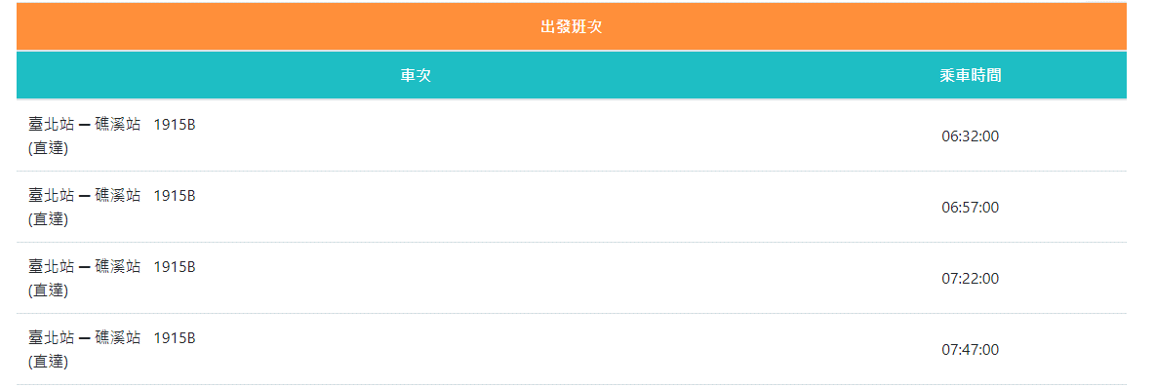

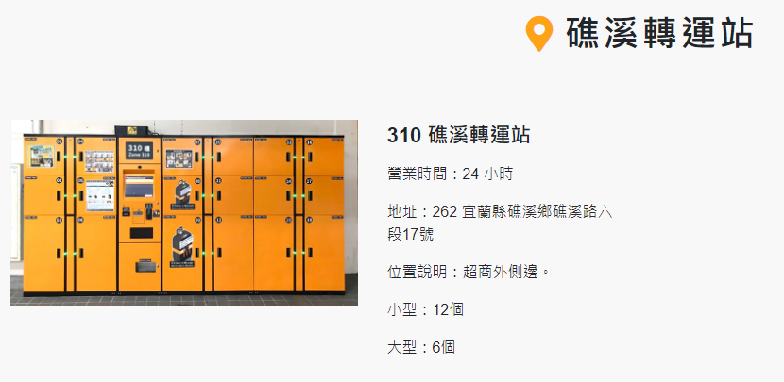
行李放置
310 礁溪轉運站
營業時間：24 小時
https://owlocker.com/#/querysite
地址：262 宜蘭縣礁溪鄉礁溪路六段17號

位置說明：超商外側邊。

小型(58*42*42)：12個，40元/3小時

大型(58*84*42)：6個，60元/3小時

羅東-

抹茶山交通時刻表
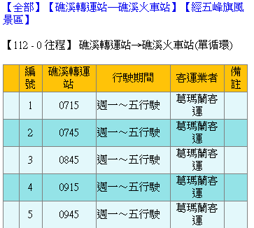
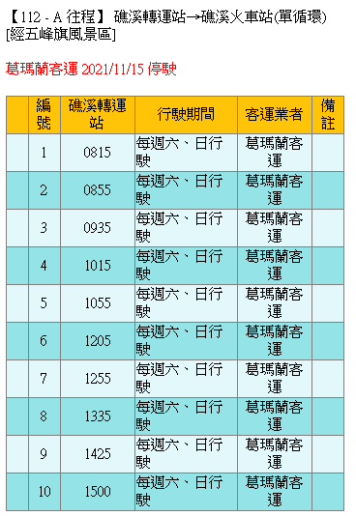
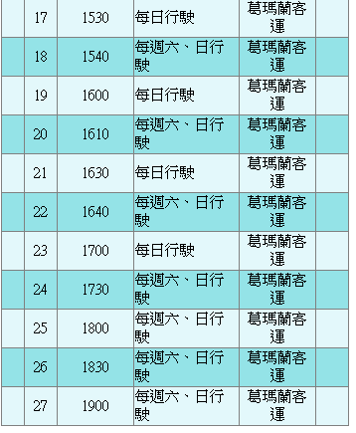
台灣好行 綠11AA 礁溪線
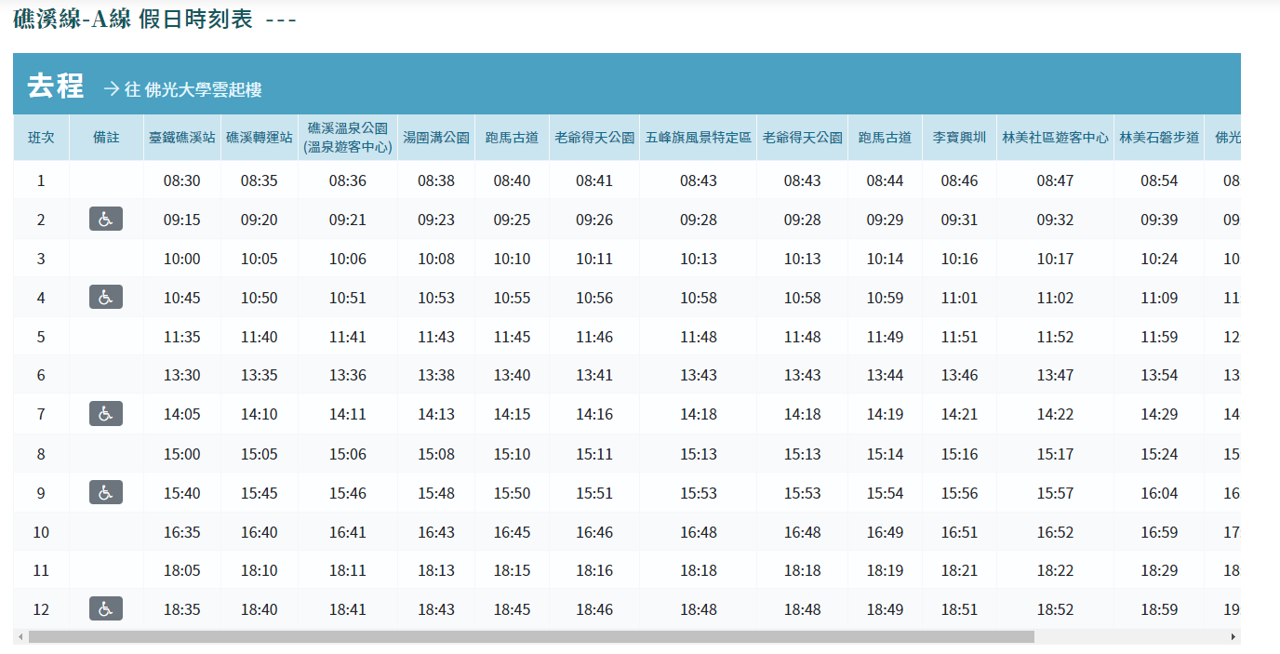

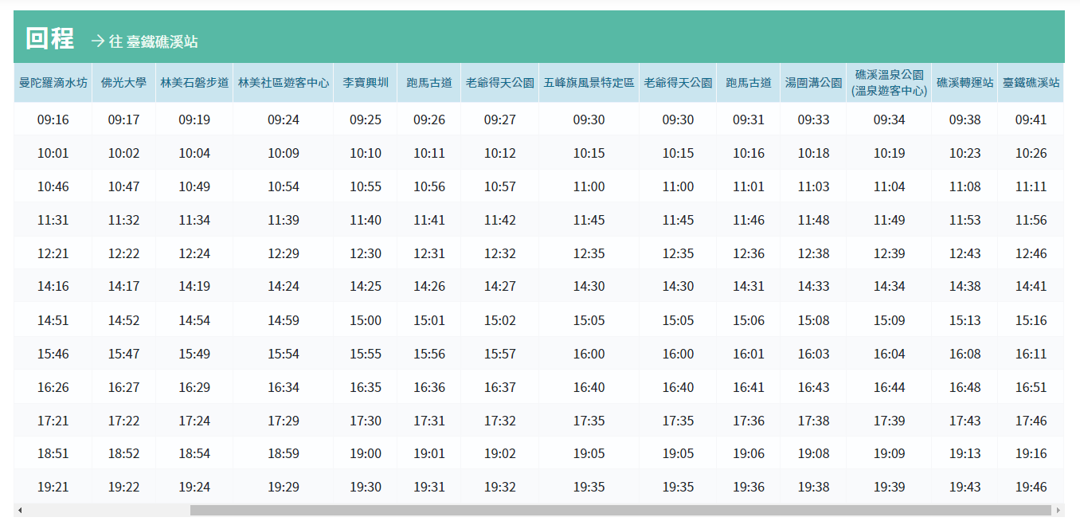

https://www.taiwanbus.tw/eBUSPage/Query/QueryResult.aspx?rno=0112A&rn=1636959376619
【112A】礁溪轉運站─礁溪火車站(單循環)[經五峰旗風景區] 礁溪轉運站 ─ 礁溪湯圍溝 ─ 湯圍溝 ─ 礁溪電池廠 ─ 礁溪國小 ─ 協天廟 ─ 大忠路64號 ─ 大忠路 ─ 跑馬古道 ─ 老爺得天公園 ─ 五峰旗風景特定區 ─ 老爺得天公園 ─ 跑馬古道 ─ 涵松樓 ─ 仁愛路 ─ 湯圍溝(仁愛路) ─ 溫泉路 ─ 礁溪火車站 ─ 礁溪轉運站

